GO
MES |  |  | Ïndice GO
 |  |  | http://res1104.se.gob.ar/consultaprecios-todos.sql.eess.php |  |  | Gasoil grado 3, precio sin impuestos Neuquén Petro Oeste
Desde | Hasta | Mes | Valor | Índice | Evol
2023-01-01 | 2023-01-31 | Jan-23 | 247.30 | 100.00 | 1.00 |  | (n-1)
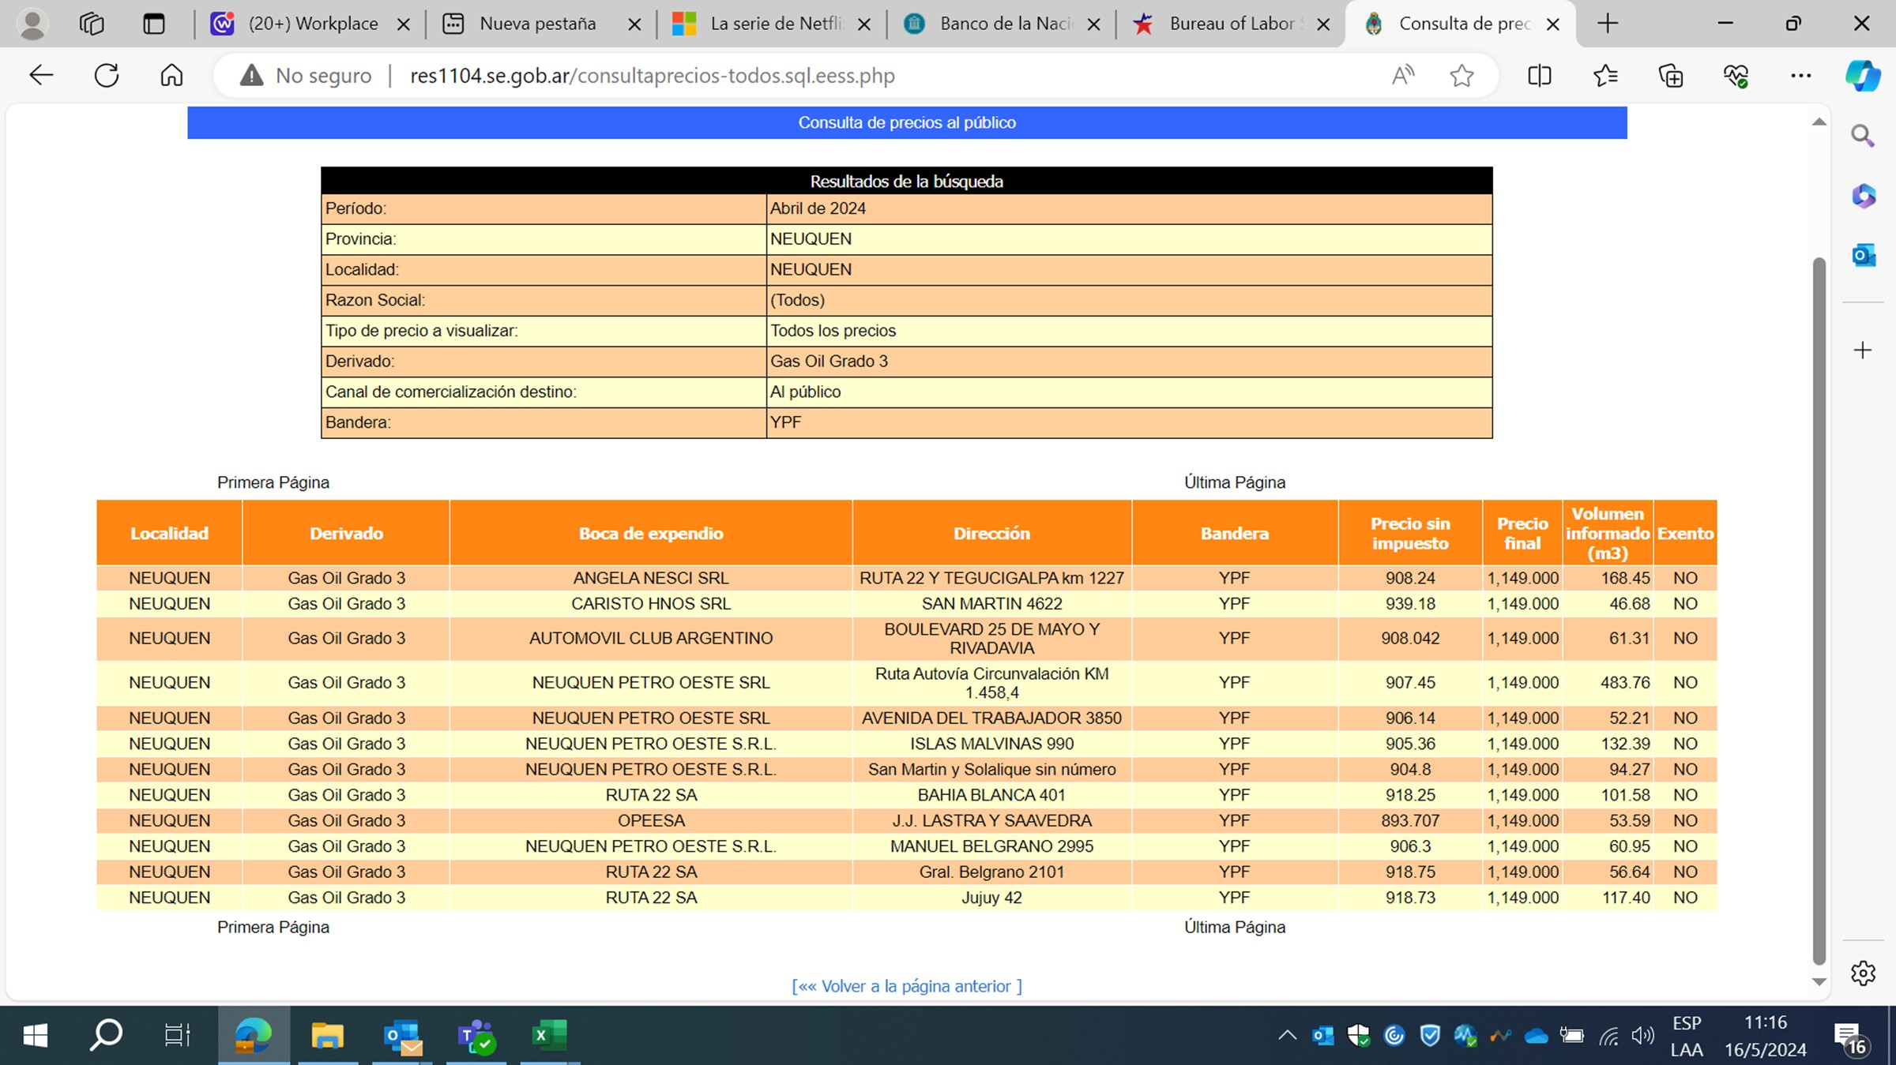
2023-02-01 | 2023-02-28 | Feb-23 | 262.00 | 105.94 | 1.06
2023-03-01 | 2023-03-31 | Mar-23 | 274.90 | 111.16 | 1.11
2023-04-01 | 2023-04-30 | Apr-23 | 283.80 | 114.76 | 1.15
2023-05-01 | 2023-05-31 | May-23 | 292.60 | 118.32 | 1.18
2023-06-01 | 2023-06-30 | Jun-23 | 301.40 | 121.88 | 1.22
2023-07-01 | 2023-07-31 | Jul-23 | 315.00 | 127.38 | 1.27
2023-08-01 | 2023-08-31 | Aug-23 | 370.40 | 149.78 | 1.50
2023-09-01 | 2023-09-30 | Sep-23 | 370.40 | 149.78 | 1.50
2023-10-01 | 2023-10-31 | Oct-23 | 381.00 | 154.06 | 1.54
2023-11-01 | 2023-11-30 | Nov-23 | 466.00 | 188.44 | 1.88
2023-12-01 | 2023-12-31 | Dec-23 | 769.00 | 310.96 | 3.11
2024-01-01 | 2024-01-31 | Jan-24 | 969.00 | 391.83 | 3.92
2024-02-01 | 2024-02-29 | Feb-24 | 1,020.00 | 412.45 | 4.12
2024-03-01 | 2024-03-31 | Mar-24 | 1,097.00 | 443.59 | 4.44
2024-04-01 | 2024-04-30 | Apr-24 | 1,149.00 | 464.62 | 4.65

WPU06
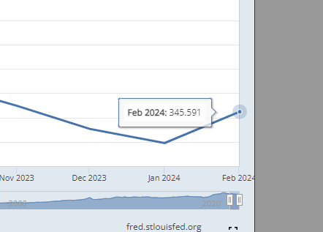
Mes |  | Indice WPU06
 |  | http://data.bls.gov/timeseries/WPU06?data_tool=Xgtable
Desde | Hasta | Valor | Índice | Evol
2023-01-01 | 2023-01-31 | 359.56 | 100.000 | 1.00
2023-02-01 | 2023-02-28 | 358.102 | 99.595 | 0.996
2023-03-01 | 2023-03-31 | 357.718 | 99.488 | 0.995
2023-04-01 | 2023-04-30 | 358.806 | 99.790 | 0.998
2023-05-01 | 2023-05-31 | 356.05 | 99.024 | 0.990
2023-06-01 | 2023-06-30 | 352.81 | 98.123 | 0.981 | Year | Jan | Feb | Mar | Apr | May | Jun | Jul | Aug | Sep | Oct | Nov | Dec
2023-07-01 | 2023-07-31 | 347.677 | 96.695 | 0.967 | 2014 | 280.5 | 282.2 | 280.8 | 282.5 | 280.9 | 281.4 | 283.5 | 284.1 | 283.2 | 281.2 | 277.3 | 273.3
2023-08-01 | 2023-08-31 | 346.794 | 96.450 | 0.964 | 2015 | 266.7 | 266.3 | 265.7 | 266.3 | 267.8 | 270.8 | 270.5 | 268.0 | 264.1 | 262.8 | 262.0 | 261.2
2023-09-01 | 2023-09-30 | 347.123 | 96.541 | 0.965 | 2016 | 261.9 | 260.8 | 261.1 | 263.0 | 264.2 | 265.5 | 264.5 | 265.2 | 266.3 | 268.3 | 270.1 | 270.4
2023-10-01 | 2023-10-31 | 348.77 | 96.999 | 0.970 | 2017 | 273.6 | 276.9 | 279.6 | 280.9 | 280.3 | 280.3 | 278.4 | 280.3 | 280.6 | 284.1 | 287.2 | 287.7
2023-11-01 | 2023-11-30 | 345.31 | 96.037 | 0.960 | 2018 | 290.2 | 291.8 | 293.5 | 292.4 | 293.3 | 294.3 | 296.0 | 298.2 | 299.5 | 301.0 | 298.6 | 293.0
2023-12-01 | 2023-12-31 | 343.196 | 95.449 | 0.954 | 2019 | 293.4 | 292.0 | 291.7 | 291.7 | 290.4 | 289.6 | 288.1 | 286.5 | 285.1 | 288.5 | 287.4 | 285.1
2024-01-01 | 2024-01-31 | 342.34 | 95.211 | 0.952 | 2020 | 286.7 | 286.3 | 284.4 | 273.4 | 268.7 | 271.8 | 275.6 | 278.6 | 279.4 | 281.6 | 283.8 | 287.9
2024-02-01 | 2024-02-29 | 345.591 | 96.115 | 0.961 | 2021 | 295.9 | 304.1 | 313.1 | 320.5 | 330.3 | 336.1 | 339,321 | 344,907 | 343,866 | 347,377 | 351,574 | 349,906
2024-03-01 | 2024-03-31 | 344.706 | 95.869 | 0.959 | 2022 | 352,687 | 356,838 | 363,555 | 370,287 | 377,409 | 380,361 | 379,072 | 371,489 | 367,320 | 364,005 | 361,030 | 357,404
2024-04-01 | 2024-04-30 | 349.28 | 97.141 | 0.971 | 2023 | 359,631 | 361,010 | 358,314 | 358,664 | 355,586 | 351,941 | 347,282 | 346,102 | 346,325 | 347.767(P) | 345.575(P) | 343.196(P)
 |  |  |  |  | 2024 | 342.374(P) | 345.591(P | 344.706 | 349.288(P)
 |  |  |  |  | P : Preliminary. All indexes are subject to monthly revisions up to four months after original publication.

